Sheet1
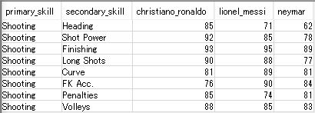
シュートに関する集計

